MEDICIONES TARJETA
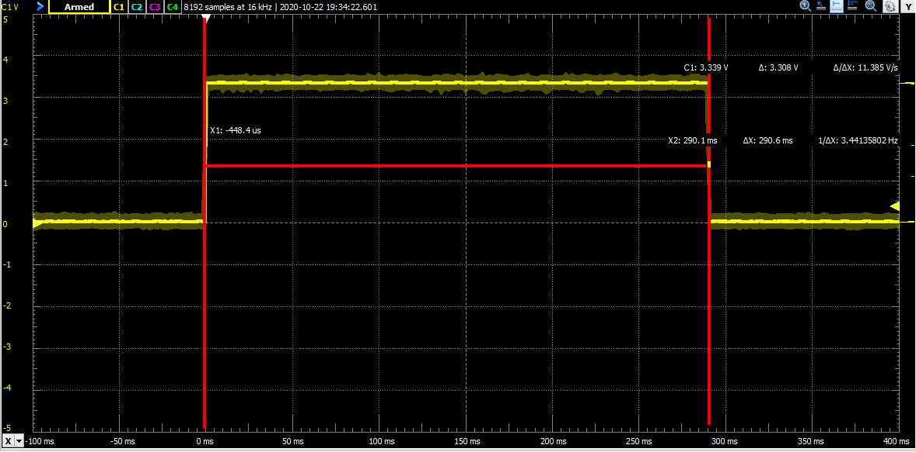
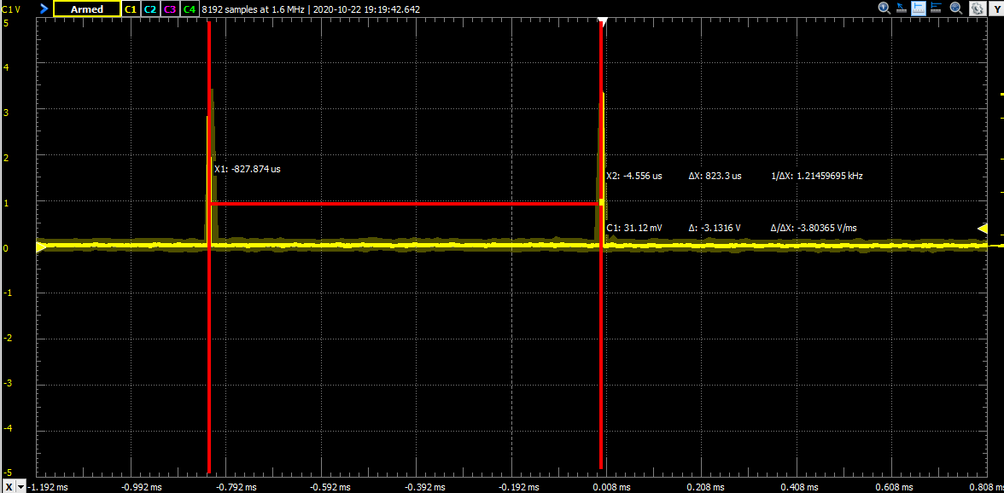
 |  | Período llamada clock

MEDICIONES TARJETA
Duracion llamada clock | 2.50E-06
Período llamada clock | 8.23E-04
DutyCycle llamada clock | 0.30%
Duracion total trama | 2.60E-01

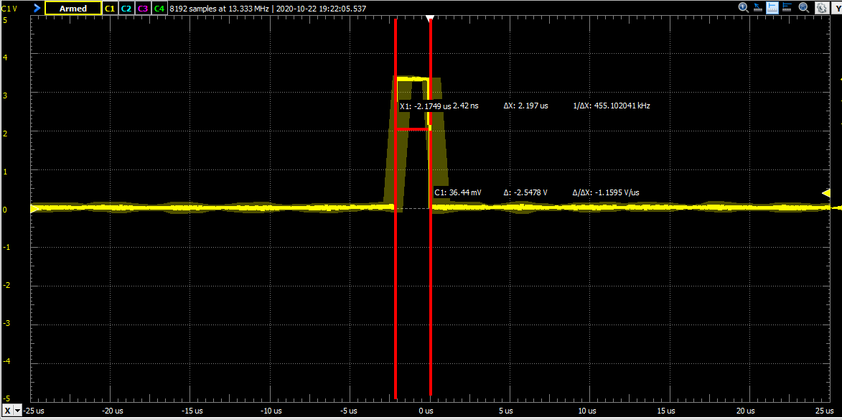
 |  | Duracion llamada clock

 |  | Duracion total trama

MEDICION DISPLAY
MEDICION DISPLAY
DURACION LLAMADA DISPLAY | 4.77E-06
PERIODO | 3.10E-03
DutyCycle | 0.1537%

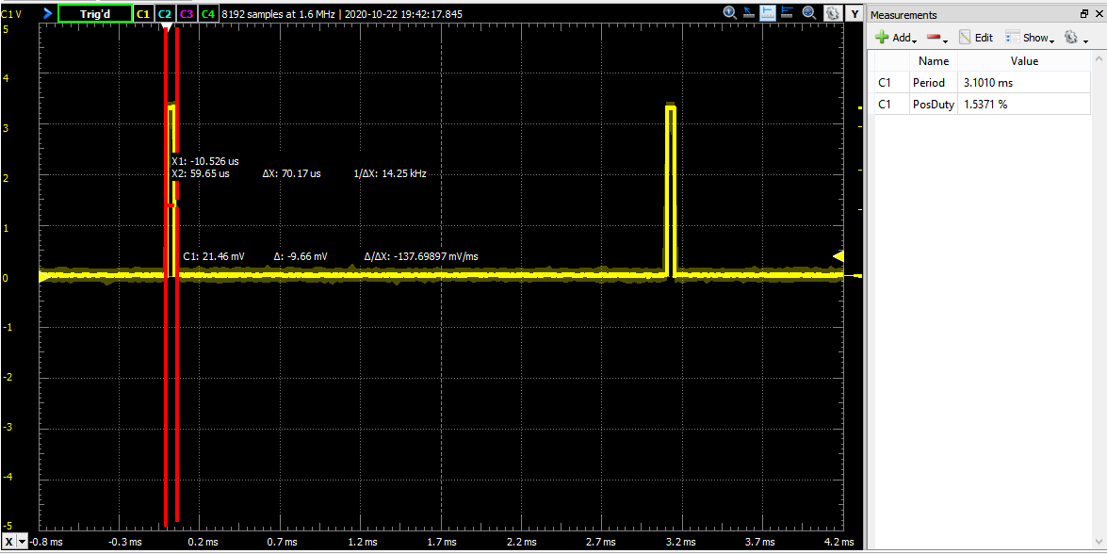

 |  | Duracion total trama

MEDICION ENCODER
MEDICIONES ENCODER

Duracion primer flanco

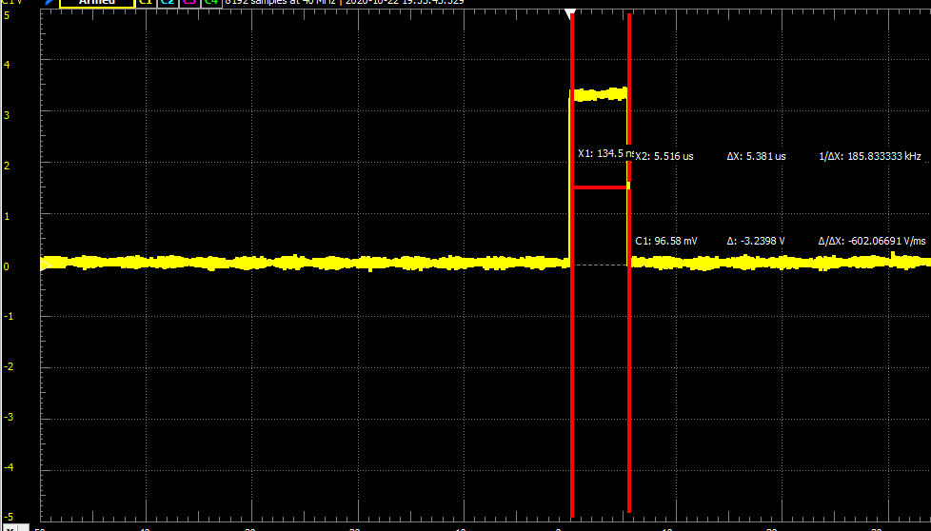

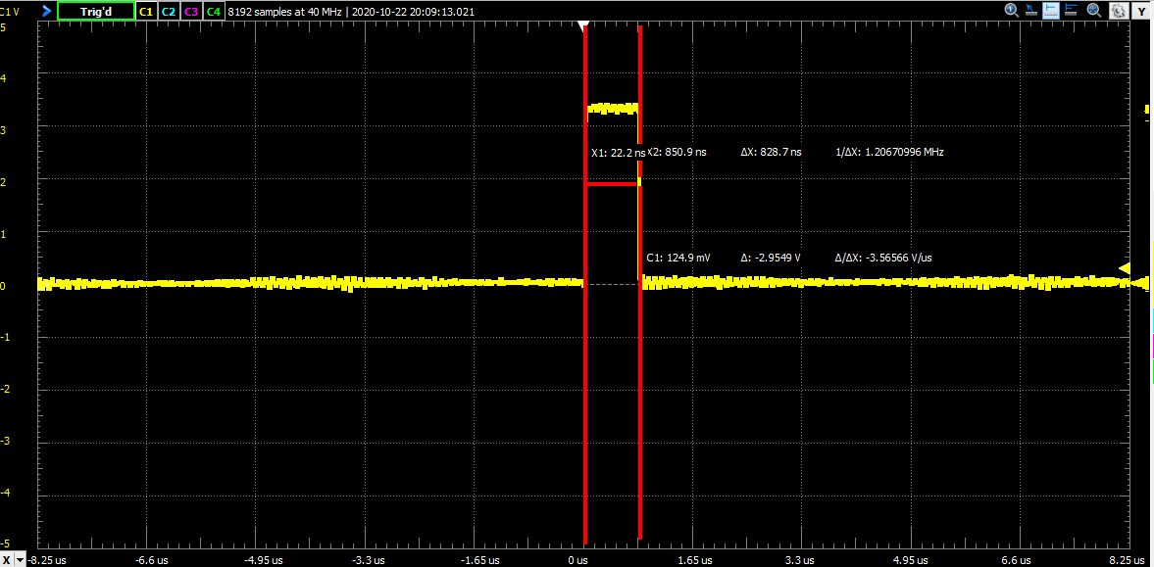
 | LED CALLBACK

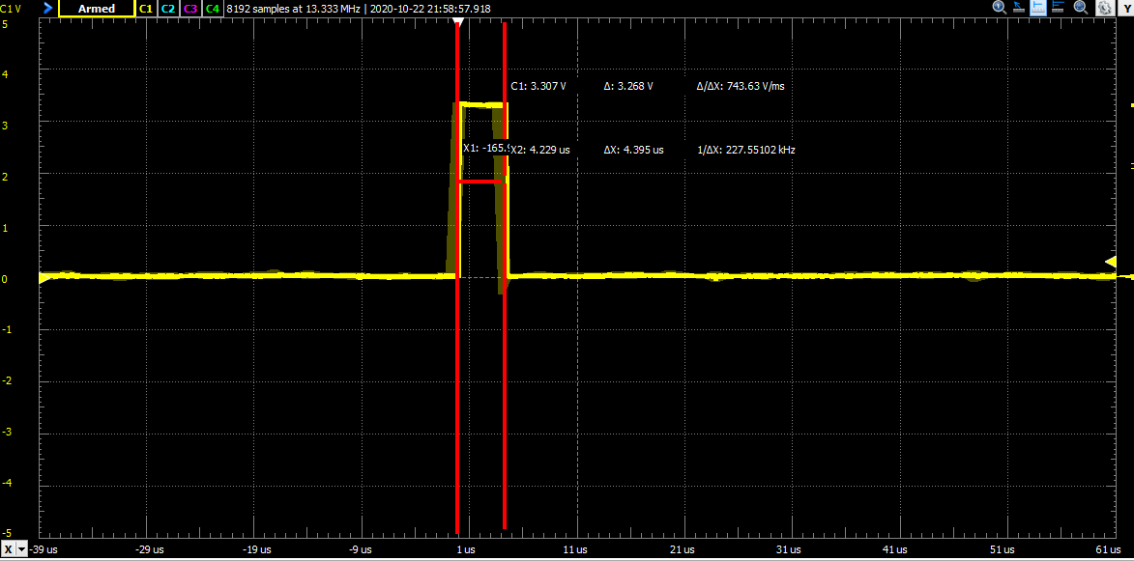
 | MEDICIONES PLACA VERDE
 | PERIODO | 1
 | duracion | 4.40E-06

MEDICION PWM
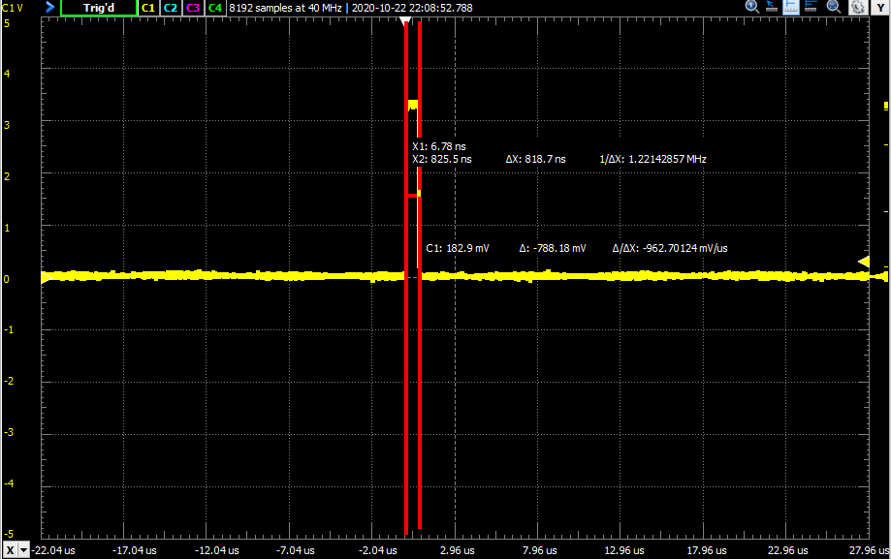
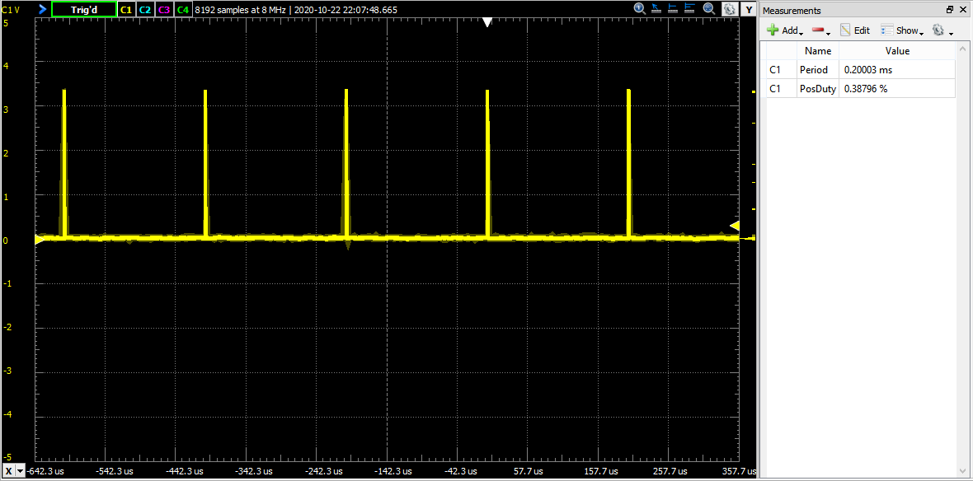
MEDICIONES PWM
DURACION PWMPOLL | 818ns
PERIODO

MEDICION TIMER
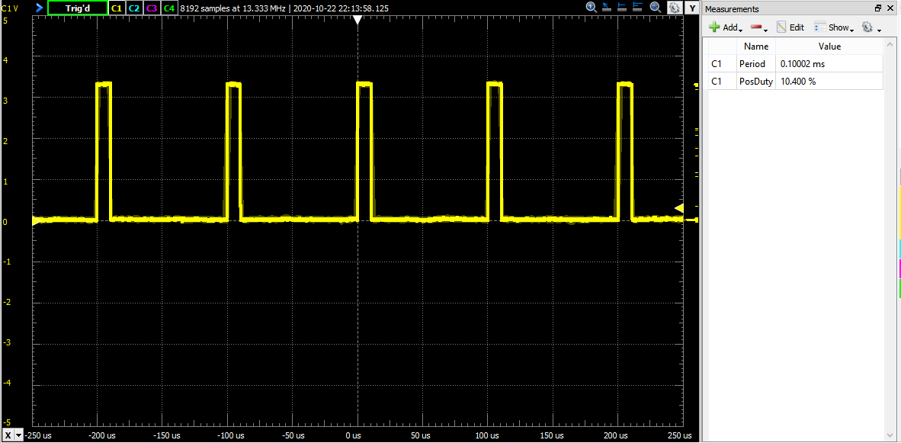
MEDICIONES TIMER
DURACION TIMER | 1.00E-05
PERIODO | 1.00E-04

